Feuil1
128

En tapant 0 en A1, on colore D1 en rouge, en tapant 128, on colore en vert et en tapant 255 on colore en bleu !
Rouge | Vert | Bleu
0 | 128 | 255

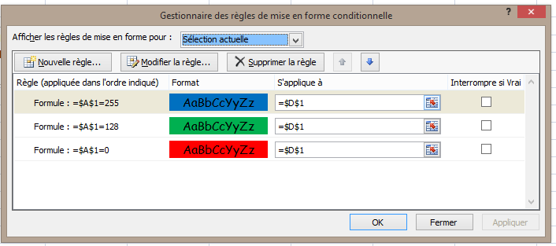
Copie de ce que l'on a crée comme MFC

Si la zone à colorier est plus importante qu'une seule cellule, modifier 's"aplique à" !

